ДляВанной
 |  | Обновлено: Friday 15 September 2017 12:26:50 |  |  |  |  |  |  | ПРЕДОПЛАТА | ИТОГО:
 |  |  |  |  |  |  |  |  | 0.00 | 0
 |  | Адрес: Москва, ул. Монтажная д.2а Телефоны : 8(495) 775-44-73, 775-44-74, 799-08-87 http://www.psfarfor.ru E-mail: info@psf-group.ru |  |  |  |  |  |  | СКИДКА:
 |  |  |  |  |  |  |  |  | 0.00

Код | Артикул | Фото | Описание | Кол-во в коробке | Базовая цена | Цена | Цена по предоплате | Кол-во на остатке | Заявка шт. | Сумма | Штрихкод
272-37329 |  ZM-1310330-02 | 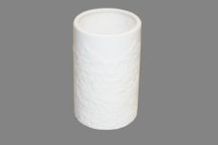 Нажмите чтобы увеличить | 2 стакан керамика, упаковка - гофрокороб | 24.00 | 162,21 | 0 | 0 | 730 шт. | 0.00 | 0 | 4650067168548
272-37334 | ZM-1310330-03 | 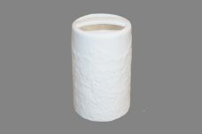 Нажмите чтобы увеличить | 2 стакан для зубных щеток, керамика, упаковка - гофрокороб | 24.00 | 165,86 | 0 | 0 | 265 шт. | 0.00 | 0 | 4650067168555
272-37340 | ZM-1310330-04 | 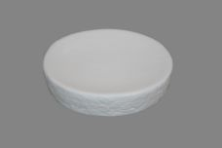 Нажмите чтобы увеличить | 2 мыльница керамика, упаковка - гофрокороб | 24.00 | 162,21 | 0 | 0 | 239 шт. | 0.00 | 0 | 4650067168562
272-37328 | ZM-1310345-02 | 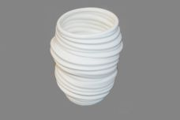 Нажмите чтобы увеличить | 4 стакан керамика, упаковка - гофрокороб | 24.00 | 160,39 | 0 | 0 | 192 шт. | 0.00 | 0 | 4650067168494
272-37333 | ZM-1310345-03 | 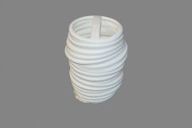 Нажмите чтобы увеличить | 4 стакан для зубных щеток, керамика, упаковка - гофрокороб | 24.00 | 162,21 | 0 | 0 | 348 шт. | 0.00 | 0 | 4650067168500
272-37307 | ZM-1310347-01 | 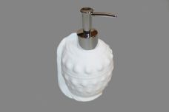 Нажмите чтобы увеличить | 5 дозатор д/жидкого мыла, керамика, пластик. трубка с гальваническим покрытием, упаковка - гофрокороб | 24.00 | 185,91 | 0 | 0 | 862 шт. | 0.00 | 0 | 4650067168333
272-37308 | ZM-1310347-02 | 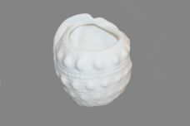 Нажмите чтобы увеличить | 5 стакан керамика, упаковка - гофрокороб | 24.00 | 145,81 | 0 | 0 | 372 шт. | 0.00 | 0 | 4650067168340
272-37309 | ZM-1310347-03 | 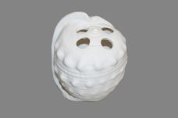 Нажмите чтобы увеличить | 5 стакан для зубных щеток, керамика, упаковка - гофрокороб | 24.00 | 149,45 | 0 | 0 | 352 шт. | 0.00 | 0 | 4650067168357
272-37310 | ZM-1310347-04 | 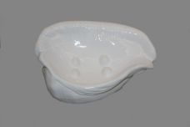 Нажмите чтобы увеличить | 5 мыльница керамика, упаковка - гофрокороб | 24.00 | 145,81 | 0 | 0 | 118 шт. | 0.00 | 0 | 4650067168364
272-37311 | ZM-1310347-05 | 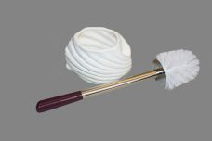 Нажмите чтобы увеличить | 5 туалетный ерш д/унитаза пластик, ручка сталь, подставка керамика, упаковка - гофрокороб | 12.00 | 375,46 | 0 | 0 | 217 шт. | 0.00 | 0 | 4650067168371
272-37326 | ZM-1310350-01 | 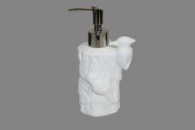 Нажмите чтобы увеличить | 7 дозатор д/жидкого мыла, керамика, пластик. трубка с гальваническим покрытием, упаковка - гофрокороб | 24.00 | 198,67 | 0 | 0 | 818 шт. | 0.00 | 0 | 4650067168630
272-37331 | ZM-1310350-02 | 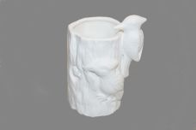 Нажмите чтобы увеличить | 7 стакан керамика, упаковка - гофрокороб | 24.00 | 160,39 | 0 | 0 | 472 шт. | 0.00 | 0 | 4650067168647
272-37336 | ZM-1310350-03 | 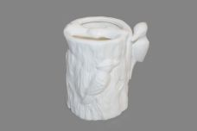 Нажмите чтобы увеличить | 7 стакан для зубных щеток, керамика, упаковка - гофрокороб | 24.00 | 164,04 | 0 | 0 | 572 шт. | 0.00 | 0 | 4650067168654
272-37339 | ZM-1310350-04 | 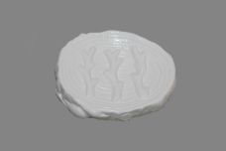 Нажмите чтобы увеличить | 7 мыльница керамика, упаковка - гофрокороб | 24.00 | 160,39 | 0 | 0 | 626 шт. | 0.00 | 0 | 4650067168661
272-37321 | ZM-1310350-05 | 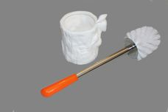 Нажмите чтобы увеличить | 7 туалетный ерш д/унитаза пластик, ручка сталь, подставка керамика, упаковка - гофрокороб | 12.00 | 375,46 | 0 | 0 | 405 шт. | 0.00 | 0 | 4650067168678
272-37322 | ZM-1310354-01 | 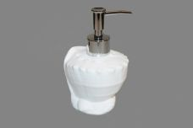 Нажмите чтобы увеличить | 8 дозатор д/жидкого мыла, керамика, пластик. трубка с гальваническим покрытием, упаковка - гофрокороб | 24.00 | 185,91 | 0 | 0 | 260 шт. | 0.00 | 0 | 4650067168432
272-37327 | ZM-1310354-02 | 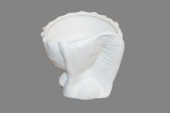 Нажмите чтобы увеличить | 8 стакан керамика, упаковка - гофрокороб | 24.00 | 145,81 | 0 | 0 | 552 шт. | 0.00 | 0 | 4650067168449
272-37332 | ZM-1310354-03 | 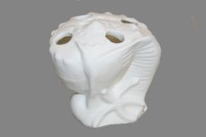 Нажмите чтобы увеличить | 8 стакан для зубных щеток, керамика, упаковка - гофрокороб | 24.00 | 149,45 | 0 | 0 | 570 шт. | 0.00 | 0 | 4650067168456
272-37337 | ZM-1310354-04 | 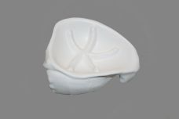 Нажмите чтобы увеличить | 8 мыльница керамика, упаковка - гофрокороб | 24.00 | 145,81 | 0 | 0 | 396 шт. | 0.00 | 0 | 4650067168463
272-37317 | ZM-1310354-05 | 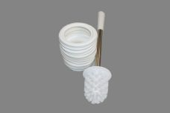 Нажмите чтобы увеличить | 8 туалетный ерш д/унитаза пластик, ручка сталь, подставка керамика, упаковка - гофрокороб | 12.00 | 375,46 | 0 | 0 | 80 шт. | 0.00 | 0 | 4650067168470
272-37302 | ZM-1310468-01 | 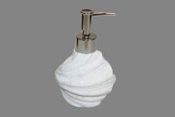 Нажмите чтобы увеличить | 1 дозатор д/жидкого мыла, керамика, пластик. трубка с гальваническим покрытием, упаковка - гофрокороб | 24.00 | 198,67 | 0 | 0 | 428 шт. | 0.00 | 0 | 4650067168289
272-37303 | ZM-1310468-02 | 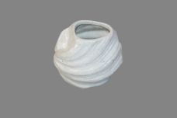 Нажмите чтобы увеличить | 1 стакан керамика, упаковка - гофрокороб | 24.00 | 162,21 | 0 | 0 | 132 шт. | 0.00 | 0 | 4650067168296
272-37304 | ZM-1310468-03 | 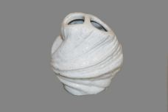 Нажмите чтобы увеличить | 1 стакан для зубных щеток, керамика, упаковка - гофрокороб | 24.00 | 165,86 | 0 | 0 | 439 шт. | 0.00 | 0 | 4650067168302
272-37306 | ZM-1310468-05 | 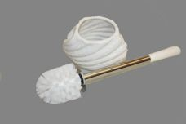 Нажмите чтобы увеличить | 1 туалетный ерш д/унитаза пластик, ручка сталь, подставка керамика, упаковка - гофрокороб | 12.00 | 386,39 | 0 | 0 | 56 шт. | 0.00 | 0 | 4650067168326
272-37312 | ZM-1310474-01 | 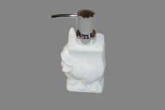 Нажмите чтобы увеличить | 6 дозатор д/жидкого мыла, керамика, пластик. трубка с гальваническим покрытием, упаковка - гофрокороб | 24.00 | 198,67 | 0 | 0 | 732 шт. | 0.00 | 0 | 4650067168388
272-37313 | ZM-1310474-02 | 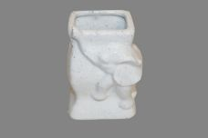 Нажмите чтобы увеличить | 6 стакан керамика, упаковка - гофрокороб | 24.00 | 162,21 | 0 | 0 | 572 шт. | 0.00 | 0 | 4650067168395
272-37314 | ZM-1310474-03 | 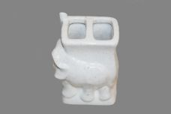 Нажмите чтобы увеличить | 6 стакан для зубных щеток, керамика, упаковка - гофрокороб | 24.00 | 165,86 | 0 | 0 | 626 шт. | 0.00 | 0 | 4650067168401
272-37315 | ZM-1310474-04 | 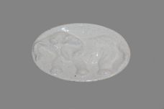 Нажмите чтобы увеличить | 6 мыльница керамика, упаковка - гофрокороб | 24.00 | 162,21 | 0 | 0 | 587 шт. | 0.00 | 0 | 4650067168418
272-37316 | ZM-1310474-05 | 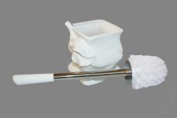 Нажмите чтобы увеличить | 6 туалетный ерш д/унитаза пластик, ручка сталь, подставка керамика, упаковка - гофрокороб | 12.00 | 386,39 | 0 | 0 | 56 шт. | 0.00 | 0 | 4650067168425

